상품제안서
방짜유기 티스푼포크 6P | 상품코드: S12702

 |  |  |  |  |  |  | 02-713-8555 | www.synergygift.co.kr
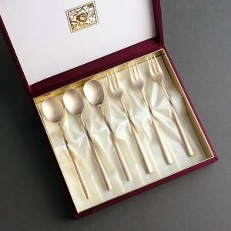

【상세/제작정보】 | <p><span style="font-size: 12pt;">*&nbsp;</span><span style="font-size: 12pt;">케이스 내/외부 추가인쇄 고객센터로 문의해주세요!</span></p>

【인쇄/포장옵션】 | 실크, 레이저, 금박 / 포장지포장

【공급단가】 | 수량 | 10~ | 50~ | 100~ | 300~ | 500~
*VAT별도 | 단가 | 57,200원 | 52,000원 | 50,600원 | 49,300원 | 48,400원

【상품 URL】 | https://www.synergygift.co.kr:443/src/goods_detail.php?gdno=3434

